Sheet1
机械手>>>>>>>>上位机 |  | 上位机>>>>>>>>机械手 |  |  |  | P139 | 0 | 0 | 左手系统 | 0 | 0 | 嘴1-1目标位1 | P165 | 0 | 0 | 左手系统 | 0 | 0 | 嘴1-1偏移1
M020(0) | 触发1拍照 | M021(0) | 拍照成功 |  |  | P140 | 0 | 0 | 左手系统 | 0 | 0 | 嘴1-1目标位2 | P166 | 0 | 0 | 左手系统 | 0 | 0 | 嘴1-1偏移2
M020(1) | 触发2拍照 | M021(1) | 拍照1-1失败 |  |  | P141 | 0 | 0 | 左手系统 | 0 | 0 | 嘴1-1目标位3 | P167 | 0 | 0 | 左手系统 | 0 | 0 | 嘴1-1偏移3
M020(2) | 触发3拍照 | M021(2) | 拍照1-2失败 |  |  | P142 | 0 | 0 | 左手系统 | 0 | 0 | 嘴1-2目标位1 | P168 | 0 | 0 | 左手系统 | 0 | 0 | 嘴1-2偏移1
M020(3) | 触发4拍照 | M021(3) | 拍照2-1失败 |  |  | P143 | 0 | 0 | 左手系统 | 0 | 0 | 嘴1-2目标位2 | P169 | 0 | 0 | 左手系统 | 0 | 0 | 嘴1-2偏移2
M020(4) |  | M021(4) | 拍照2-2失败 |  |  | P144 | 0 | 0 | 左手系统 | 0 | 0 | 嘴1-2目标位3 | P170 | 0 | 0 | 左手系统 | 0 | 0 | 嘴1-2偏移3
M020(5) |  | M021(5) | 拍照3-1失败
M020(6) |  | M021(6) | 拍照3-2失败 |  |  | P145 | 0 | 0 | 左手系统 | 0 | 0 | 嘴2-1目标位1 | P171 | 0 | 0 | 左手系统 | 0 | 0 | 嘴2-1偏移1
M020(7) |  | M021(7) | 拍照4-1失败 |  |  | P146 | 0 | 0 | 左手系统 | 0 | 0 | 嘴2-1目标位2 | P172 | 0 | 0 | 左手系统 | 0 | 0 | 嘴2-1偏移2
 |  | M022(0) | 拍照4-2失败 | 增加如左8个信号 备用 |  | P147 | 0 | 0 | 左手系统 | 0 | 0 | 嘴2-1目标位3 | P173 | 0 | 0 | 左手系统 | 0 | 0 | 嘴2-1偏移3
 |  | M022(1) |  |  |  | P148 | 0 | 0 | 左手系统 | 0 | 0 | 嘴2-2目标位1 | P174 | 0 | 0 | 左手系统 | 0 | 0 | 嘴2-2偏移1
 |  | M022(2) |  |  |  | P149 | 0 | 0 | 左手系统 | 0 | 0 | 嘴2-2目标位2 | P175 | 0 | 0 | 左手系统 | 0 | 0 | 嘴2-2偏移2
 |  | M022(3) |  |  |  | P150 | 0 | 0 | 左手系统 | 0 | 0 | 嘴2-2目标位3 | P176 | 0 | 0 | 左手系统 | 0 | 0 | 嘴2-2偏移3
 |  | M022(4)
 |  | M022(5) |  |  |  | P151 | 0 | 0 | 左手系统 | 0 | 0 | 嘴3-1目标位1 | P177 | 0 | 0 | 左手系统 | 0 | 0 | 嘴3-1偏移1
 |  | M022(6) |  |  |  | P152 | 0 | 0 | 左手系统 | 0 | 0 | 嘴3-1目标位2 | P178 | 0 | 0 | 左手系统 | 0 | 0 | 嘴3-1偏移2
 |  | M022(7) |  |  |  | P153 | 0 | 0 | 左手系统 | 0 | 0 | 嘴3-1目标位3 | P179 | 0 | 0 | 左手系统 | 0 | 0 | 嘴3-1偏移3
 |  |  |  |  |  | P154 | 0 | 0 | 左手系统 | 0 | 0 | 嘴3-2目标位1 | P180 | 0 | 0 | 左手系统 | 0 | 0 | 嘴3-2偏移1
 |  |  |  |  |  | P155 | 0 | 0 | 左手系统 | 0 | 0 | 嘴3-2目标位2 | P181 | 0 | 0 | 左手系统 | 0 | 0 | 嘴3-2偏移2
1、是否可以在拍照的时候判别哪个吸嘴就发对应吸嘴的偏移？（例如触发1拍照则同时拍两个将两个偏移发到P165和P168） |  |  |  |  | 偏移还是算3个一起发过来，然后我选择 | P156 | 0 | 0 | 左手系统 | 0 | 0 | 嘴3-2目标位3 | P182 | 0 | 0 | 左手系统 | 0 | 0 | 嘴3-2偏移3

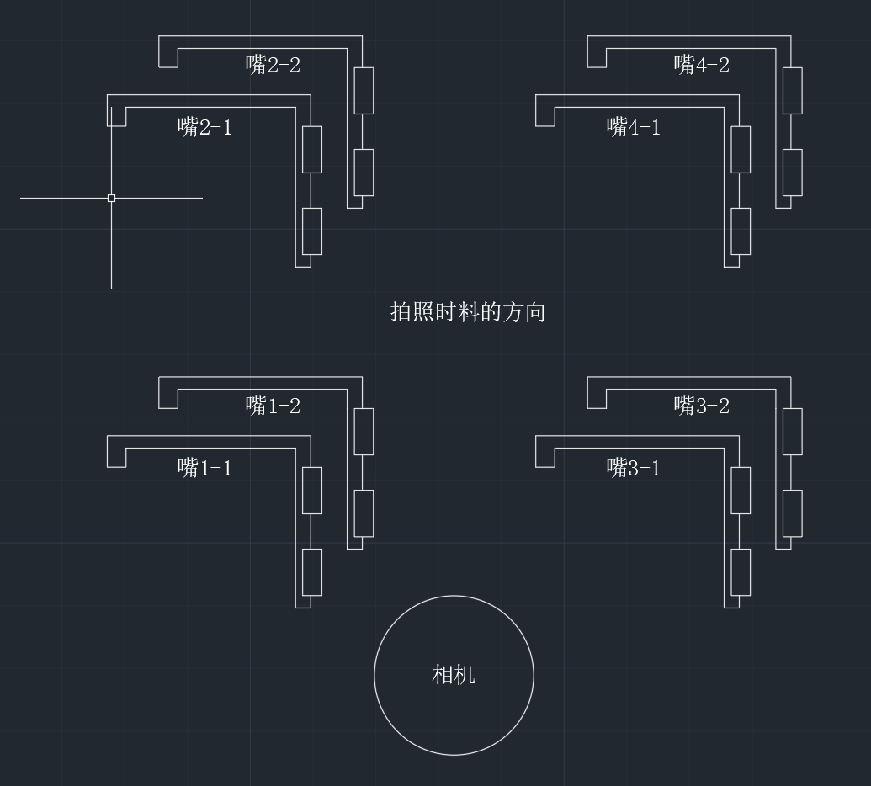
2、若一组吸嘴上只有1个吸嘴有料，是否可以只匹配那一个吸嘴的模板，另一个不报拍照失败？ |  |  |  |  |  | P157 | 0 | 0 | 左手系统 | 0 | 0 | 嘴4-1目标位1 | P183 | 0 | 0 | 左手系统 | 0 | 0 | 嘴4-1偏移1
 |  |  |  |  |  | P158 | 0 | 0 | 左手系统 | 0 | 0 | 嘴4-1目标位2 | P184 | 0 | 0 | 左手系统 | 0 | 0 | 嘴4-1偏移2
 |  |  |  |  |  | P159 | 0 | 0 | 左手系统 | 0 | 0 | 嘴4-1目标位3 | P185 | 0 | 0 | 左手系统 | 0 | 0 | 嘴4-1偏移3
 |  |  |  |  |  | P160 | 0 | 0 | 左手系统 | 0 | 0 | 嘴4-2目标位1 | P186 | 0 | 0 | 左手系统 | 0 | 0 | 嘴4-2偏移1
 |  |  |  |  |  | P161 | 0 | 0 | 左手系统 | 0 | 0 | 嘴4-2目标位2 | P187 | 0 | 0 | 左手系统 | 0 | 0 | 嘴4-2偏移2
 |  |  |  |  |  | P162 | 0 | 0 | 左手系统 | 0 | 0 | 嘴4-2目标位3 | P188 | 0 | 0 | 左手系统 | 0 | 0 | 嘴4-2偏移3

